App
สร้าง QR Code

 | 1. ระบุ URL หรือ ข้อความที่ต้องการสร้าง
 |  |  |  |  | duck QR code
 | 2. หรือ ระบุไฟล์ที่เก็บข้อมูลสำหรับสร้าง QR code |  |  |  |  | Version 1.0
📂 เลือกไฟล์...
?
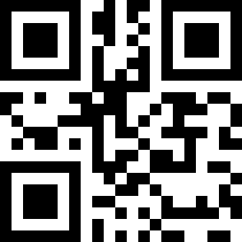
ป้ายกำกับ QR code
 |  |  |  |  |  | อัลกอริทึมสำหรับสร้าง QR code ด้วย VBA (free and open source software)
 | หน่วยวัด |  |  |  |  |  | Copyright © Alois Zingl, Vienna, Austria.
 | A.นิ้ว |  |  |  |  |  | http://members.chello.at/~easyfilter/barcode.html
เส้นขอบ และสีพื้นหลังจะไม่ปรากฎ ใน QR code ที่สร้างขึ้นจริง
 | ขนาดของ QR Code ที่ต้องการ
 | 1.5 | นิ้ว |  |  |  | โปรแกรมในส่วนการจัดตารางใส่ QR code ด้วย VBA
 | ขนาดขอบของ QR code |  |  |  |  |  | Copyright © Charin Nawaritloha, Thailand.
 | 0.1 | นิ้ว |  |  |  |  | https://charin-nawaritloha.github.io/
 | ระยะห่างระหว่าง QR code |  | ป้ายกำกับ QR code
 | 0.3 | นิ้ว | B.แสดงป้าย
?
 | รูปแบบภาพ |  | ความสูง
ป้ายกำกับ QR code
 | A.เวกเตอร์ (Vector) |  | 0.25 | นิ้ว
📃 ตั้งค่าหน้ากระดาษ
 |  |  | ขนาดตัวอักษร
 |  |  | 10 | จุด

✅ สร้าง QR code

QR code
Label

